4to trimestre 2018
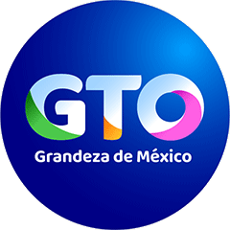

RÉGIMEN DE PROTECCIÓN SOCIAL EN SALUD DEL ESTADO DE GUANAJUATO
FORMATO DE EJERCICIO Y DESTINO DE GASTO FEDERALIZADO Y REINTEGROS
AL CUARTO TRIMESTRE 2018

PROGRAMA O FONDO | Destino de recursos | Ejercicio |  | REINTEGRO
 |  | DEVENGADO | EJERCIDO
SEGURO POPULAR 2016 | Atender a la población que carece de seguridad social a través de la opción de aseguramiento público en materia de salud. | $4,198,404,678.80 | $4,198,404,678.80 | $4,467,693.95
SEGURO POPULAR 2018 | Atender a la población que carece de seguridad social a través de la opción de aseguramiento público en materia de salud. | $4,035,506,464.86 | $4,035,536,588.86 | $0.00
SEGURO MÉDICO SIGLO XXI CÁPITA 2018 | Atender a la población menor de cinco años de edad que carece de seguridad social a través de la opción de aseguramiento público en materia de salud. | $3,552,359.57 | $3,552,359.57 | $0.00

